test2
KAWASAKI (T-Controller) CDW ﾌﾟﾛｸﾞﾗﾑ 教示要領 プログラム |  |  |  |  |  |  |  | △1 車種マッチングへの対応 2020.5.2 岡﨑

 | 動作イメージ |  |  |  |  |  | プログラムリスト
pg0 | ※原点プロや信号入出力の細かいルールはRSWプロに準じます。RSWとの相違点のみ記述します
 | 【 HP ～ 第２起動待ち 】 |  |  |  |  |  |  | .PROGRAM pg0();
 | pg0 |  |  |  |  |  |  | ｽﾃｯﾌﾟ | 補間 | 速度 | 精度 | ﾀｲﾏ | ﾂｰﾙ | ﾜｰｸ | ｸﾗﾝﾌﾟ | 打点情報 | J/E | OX | WX | 備考
 |  |  |  |  |  |  |  | 1 | FN99[ "CDW原点プログラム" ] |  |  |  |  |  |  | コメント |  |  |  | PGに必ずコメントをつけましょう
 |  | ※ロボットが第１起動可を受け取り、動き出す前に全ガンの原位置確認を行う。 |  |  |  |  |  | 2 | FN99["Date 20XX/XX/XX"] |  |  |  |  |  |  | コメント |  |  |  | PG最初、最終STEPは”各軸”
プログラムJUMP
(車種確認）
第１起動待ち
同位置
 |  |  |  |  |  |  |  | 3 | JOINT | 0 | 1 | 0 | 1 |  |  |  |  | 0 |  | 速度を”0”にすること
HP
HP
 |  |  |  |  |  |  |  | 4 | JOINT | 9 | 1 | 0 | 1 |  |  |  |  |  | 64 | 第１起動待ち
 |  |  |  |  |  |  |  | 5 | JOINT | 9 | 1 | 0 | 1 |  |  |  |  | 65 |  | 治具への不干渉出力
第１起動
ガン原位置確認
ハンマリング装置戻確認
 |  |  |  |  |  |  |  | 6 | JOINT | 9 | 1 | 0 | 1 |  |  |  |  | 48,-123,124 | 48,124 | ガン原位置確認、ハンマリング装置戻確認を行う
 |  |  |  |  |  |  |  | 7 | JOINT | 9 | 2 | 0 | 1
 |  |  |  |  |  |  |  | 8 | JOINT | 9 | 1 | 0 | 1 |  | J |  |  |  |  | 第2起動位置、作業プロへジャンプ
溶接作業
HP
 |  |  |  |  |  |  |  | 9 | JOINT | 9 | 2 | 0 | 1
同位置
 |  |  |  |  |  |  |  | 10 | JOINT | 9 | 0 | 0 | 1 |  |  |  |  | 0 |  | 信号をリセットするポイントは精度"0"
第２起動（溶接OK)
作業完了
第１起動待ち
 |  |  |  |  |  |  |  | 11 | JOINT | 0 | 1 | 0 | 1 |  |  |  |  | 95 | 64 | 同ポイントで信号操作を行うときは速度"0"にする。
 |  |  |  |  |  |  |  | 12 | JOINT | 0 | 1 | 0 | 1 |  |  |  | E

OX96を出力している間OX170～OX175と
WX169は車種マッチング信号として使用。
OX170～OX175はバイナリ出力し
作業プログラムNo,と同一の数字を
出力するよう設定する。
pg1
 | 【 第2起動待機 ～ HP 】 |  |  |  |  |  |  | .PROGRAM pg〇〇() ;
 |  |  |  |  |  |  |  | ｽﾃｯﾌﾟ | 補間 | 速度 | 精度 | ﾀｲﾏ | ﾂｰﾙ | ﾜｰｸ | ｸﾗﾝﾌﾟ | 打点情報 | J/E | OX | WX | 備考
 |  |  |  |  |  |  |  | 1 | FN99[ "JXX CDWプログラム" ] |  |  |  |  |  |  | コメント
 |  |  |  |  |  |  |  | 2 | FN99["Date 20XX/XX/XX"] |  |  |  |  |  |  | コメント
同位置
 |  |  |  |  |  |  |  | 3 | JOINT | 0 | 1 | 0 | 1 |  |  |  |  | 0,65 |  | PG先頭なので信号リセット、速度、精度を"0","1"必要な信号も出力する
 |  |  |  |  |  |  |  | 4 | JOINT | 9 | 1 | 0 | 1 |  |  |  |  | 48,-123,124,96,170 | 48,124,169
HP
溶接作業
HP
ガン原位置確認
ハンマリング装置戻確認
HP
第１起動
第１起動待ち
第１起動待ち
プログラムJUMP
(車種確認）
第3起動（溶接OK)
作業完了
 |  |  |  |  |  |  |  | 5 | FN80[100] |  |  |  |  |  |  |  |  |  |  | Call車種マッチング信号リセットプログラム
 |  |  |  |  |  |  |  | 6 | FN99["溶接 OK"]
同位置
 |  |  |  |  |  |  |  | 7 | JOINT | 9 | 2 | 0 | 1 | 0 |  |  |  | 65,-65 | 65 | 第3起動待ち（溶接OK）
 |  |  |  |  |  |  |  | 8 | FN80[100] |  |  |  |  |  |  |  |  |  |  | Call車種マッチング信号リセットプログラム
 |  |  |  |  |  |  |  | 9 | JOINT | 9 | 2 | 0 | 1 | 0 |  |  |  | 96,170 | 169 | 起動指令車種と起動プログラムNo,が一致していることを確認する
 |  |  |  |  |  |  |  | 10 | FN80[100] |  |  |  |  |  |  |  |  |  |  | Call車種マッチング信号リセットプログラム
 |  |  |  |  |  |  |  |  |  | ※定置の場合はガンへワークを挿入する手前から定置ツールを使用のこと
ガン選択、溶接条件出力は通信に0.5sec程度時間がかかる。
そのため条件は常に出力したままにする。
以前の条件を確実にリセットするため、ONにしないBCD信号のOFF指令を必ず入力の事。

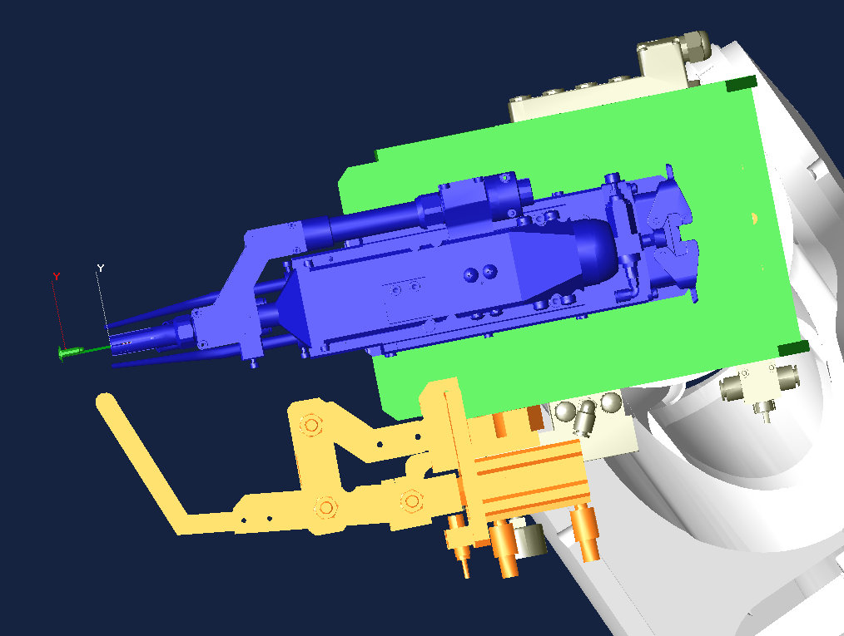
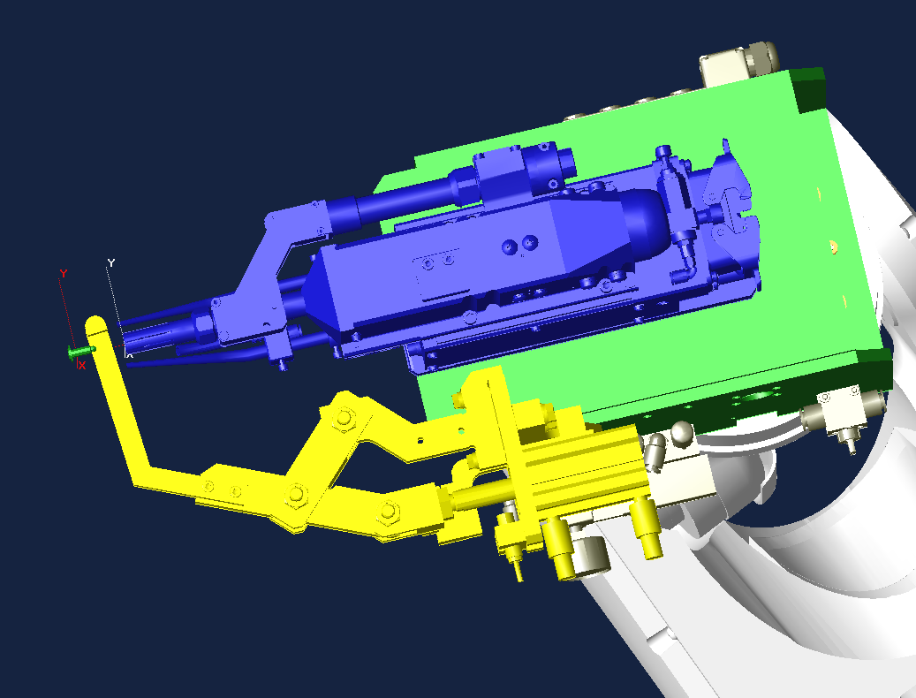
 |  |  |  |  |  |  |  | 11 | JOINT | 9 | 2 | 0 | 1 | 0
 |  |  |  |  |  |  |  | 12 | FN99["Weld_point No1"] |  |  |  |  |  |  |  |  |  |  | 条件を出力している場所がわかるようにコメントをつけること
 |  |  | STEP 15（打点前） |  | STEP 16～17（打点位置） | STEP 18～21（ハンマリング位置） |  | 13 | JOINT | 9 | 2 | 0 | 1 | 0 |  |  |  | -34,-35,-36,-37,-46,-47 |  | 条件のリセットを行う
ハンマリング装置が振り込んでも当らない距離を離す（最低40㎜程度）
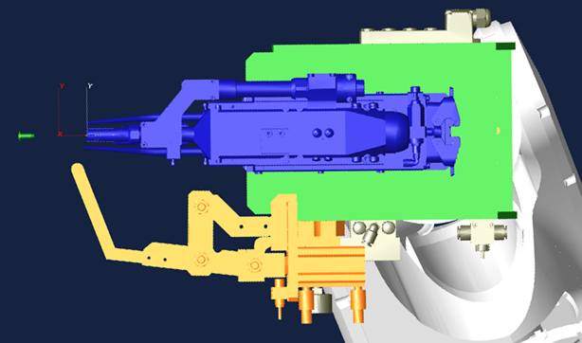
35～40㎜程度離して加圧
（加圧位置はガン図面に指定有）
 |  |  |  |  |  | ※できるだけ打点位置でチェックできるように装置を調整のこと |  | 14 | JOINT | 9 | 2 | 0 | 1 | 0 |  |  |  | 34,-35,-36,-37,46,-47 | 34,46 | 溶接条件出力
 |  |  |  |  |  |  |  | 15 | LINEAR | 9 | 1 | 0 | 1 | 0 |  |  |  | 48,-123,124 | 48,124 | 打点前でガン開放端、ハンマリング戻確認
同位置
 |  |  |  |  |  |  |  | 16 | LINEAR | 9 | 1 | 0 | 1 | 0 | 1 |  |  |  |  | 打点
 |  |  |  |  |  |  |  | 17 | LINEAR | 0 | 1 | 0 | 1 | 0 |  |  |  | 48,-123,124 | 48,124 | 打点後でガン開放端、ハンマリング戻確認
同位置
 |  |  |  |  |  |  |  | 18 | LINEAR | 9 | 1 | 0 | 1 | 0 |  |  |  | -123,-124 |  | ハンマリング装置指令リセット
 |  |  |  |  |  |  |  | 19 | LINEAR | 0 | 1 | 0 | 1 | 0 |  |  |  | 123,-123,-124 | 123 | ハンマリング装置出
 |  |  |  |  |  |  |  | 20 | LINEAR | 0 | 1 | 0 | 1 | 0 |  |  |  | -123,-124 |  | ハンマリング装置指令リセット
 |  |  |  |  |  |  |  | 21 | LINEAR | 0 | 1 | 0 | 1 | 0 |  |  |  | -123,124 | 124 | ハンマリング装置戻

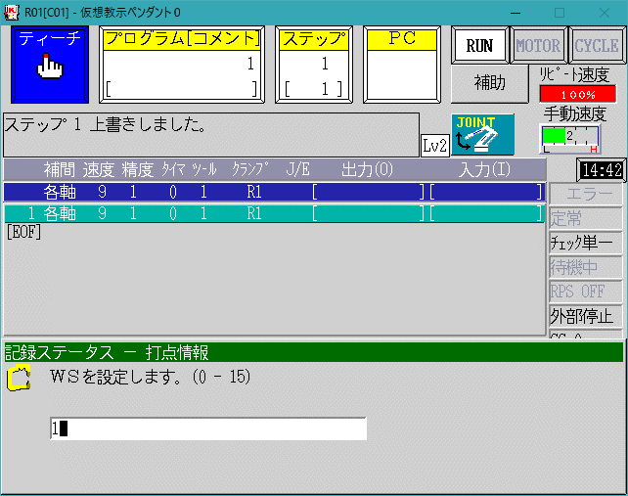
 |  |  |  |  |  | ハンマリング装置で一定時間ONが取れていたらOKとみなす。
 |  |  |  |  |  | NGの場合は溶接異常でライン停止 |  | 22 | JOINT | 9 | 1 | 0 | 1 | 0
 |  |  |  |  |  |  |  | 23 | JOINT | 9 | 2 | 0 | 1 | 0 |  |  |  | -64

 |  |  |  |  |  |  |  | 24 | FN99["作業完了"]
 |  |  |  |  |  |  |  | 25 | JOINT | 9 | 2 | 0 | 1 | 0 |  |  |  | 64 |  | 作業完了出力
作業完了 出力 位置
ハンマリング完了から動いた位置 で出力
 |  |  |  | ※ガンはエアガン設定を使用する。
 |  |  |  | クランプ指令は
 |  |  |  | WS 0、CC ガンNoと同じNoを指定、OC O（解放）を入力のこと

 |  |  |  |  |  |  |  | 26 | JOINT | 9 | 2 | 0 | 1 | 0 |  |  |  | -64,-65
 |  |  |  |  |  |  |  | 27 | FN99["不干渉信号出力"]
 |  |  |  |  |  |  |  | 28 | JOINT | 9 | 2 | 0 | 1 | 0 |  |  |  | 65 |  | 不干渉信号出力
同位置
 |  |  |  |  |  |  |  | 29 | JOINT | 9 | 0 | 0 | 1 |  |  |  |  | 0 |  | 信号をリセットするポイントは精度"0"
 |  |  |  |  |  |  |  | 30 | JOINT | 0 | 1 | 0 | 1 |  |  |  |  |  | 64 | 同ポイントで信号操作を行うときは速度"0"にする。
 |  |  |  |  |  |  |  | 31 | JOINT | 0 | 1 | 0 | 1 |  |  |  | E | 95

test2 en
KAWASAKI (T-Controller) CDW Program Guidelines |  |  |  |  |  |  |  | △ 1 Correspondence to vehicle type matching 2020.5.2 Okazaki

 | Operation Diagram |  |  |  |  |  | Program List
pg0 | ※* Detailed rules for origin pro and signal input / output conform to RSW pro. This only describes the differences from RSW
 | 【 HP ～ Awaiting second startup 】 |  |  |  |  |  |  | .PROGRAM pg0();
 | pg0 |  |  |  |  |  |  | Step | Interp. | Speed | Acc | Timer | Tool | Work | Clamp | Weld Point Info | J/E | OX | WX | Remarks
 |  |  |  |  |  |  |  | 1 | FN99[ "CDW Home Program" ] |  |  |  |  |  |  | Comment |  |  |  | Make sure to leave a comment in PG
 |  | ※* The robot receives the first startup signal and confirms the original position of all guns before it starts moving. |  |  |  |  |  | 2 | FN99["Date 20XX/XX/XX"] |  |  |  |  |  |  | Comment |  |  |  | PG first and final STEP are "each axis"
JUMP Program
(Vehicle model confirmation)
Awaiting first startup
Same position
 |  |  |  |  |  |  |  | 3 | JOINT | 0 | 1 | 0 | 1 |  |  |  |  | 0 |  | Set the speed to ０
HP
HP
 |  |  |  |  |  |  |  | 4 | JOINT | 9 | 1 | 0 | 1 |  |  |  |  |  | 64 | Awaiting first startup
 |  |  |  |  |  |  |  | 5 | JOINT | 9 | 1 | 0 | 1 |  |  |  |  | 65 |  | Non-interfering output to jig
First startup
 |  |  |  |  |  |  |  | 6 | JOINT | 9 | 1 | 0 | 1 |  |  |  |  | 48,-123,124 | 48,124 | Confirm home position of gun and return of hammering device.
Confirm gun at home position
Confirm hammering device return
 |  |  |  |  |  |  |  | 7 | JOINT | 9 | 2 | 0 | 1
 |  |  |  |  |  |  |  | 8 | JOINT | 9 | 1 | 0 | 1 |  | J |  |  |  |  | 2nd start position, jump to Work Pro
Welding Operation
HP
 |  |  |  |  |  |  |  | 9 | JOINT | 9 | 2 | 0 | 1
Same Position
 |  |  |  |  |  |  |  | 10 | JOINT | 9 | 0 | 0 | 1 |  |  |  |  | 0 |  | The point to reset the signal is accuracy "0"
2nd startup (weld OK)
Job Finish
Awaiting first startup
 |  |  |  |  |  |  |  | 11 | JOINT | 0 | 1 | 0 | 1 |  |  |  |  | 95 | 64 | When operating signals at the same point, set the speed to "0".
 |  |  |  |  |  |  |  | 12 | JOINT | 0 | 1 | 0 | 1 |  |  |  | E

While outputting OX96, OX170-OX175
and WX169 are used as vehicle type
matching signals.
OX170 to OX175 are set to output binary
and output the same number as the
work program No.
pg1
 | 【 Second Startup Standby ～ HP 】 |  |  |  |  |  |  | .PROGRAM pg〇〇() ;
 |  |  |  |  |  |  |  | Step | Interp. | Speed | Acc | Timer | Tool | Work | Clamp | Weld Point Info | J/E | OX | WX | Remarks
 |  |  |  |  |  |  |  | 1 | FN99[ "JXX CDW Program" ] |  |  |  |  |  |  | Comment
 |  |  |  |  |  |  |  | 2 | FN99["Date 20XX/XX/XX"] |  |  |  |  |  |  | Comment |  |  |  | Since it is the beginning of the PG, signal reset, speed and accuracy are "0", "1" and necessary signals are also output.
Same Position
 |  |  |  |  |  |  |  | 3 | JOINT | 0 | 1 | 0 | 1 |  |  |  |  | 0,65
 |  |  |  |  |  |  |  | 4 | JOINT | 9 | 1 | 0 | 1 |  |  |  |  | 48,-123,124,96,170 | 48,124,169
JUMP Program
(Vehicle model confirmation)
Awaiting 1st startup
 |  |  |  |  |  |  |  | 5 | FN80[100] |  |  |  |  |  |  |  |  |  |  | Call vehicle type matching signal reset program
HP
Weld Operation
HP
HP
 |  |  |  |  |  |  |  | 6 | FN99["Weld OK"]
Same Position
 |  |  |  |  |  |  |  | 7 | JOINT | 9 | 2 | 0 | 1 | 0 |  |  |  | 65,-65 | 65 | Awaiting third startup（Weld OK）
First startup
Confirm gun at original position
Confirm hammering device return
 |  |  |  |  |  |  |  | 8 | FN80[100] |  |  |  |  |  |  |  |  |  |  | Call vehicle type matching signal reset program
 |  |  |  |  |  |  |  | 9 | JOINT | 9 | 2 | 0 | 1 | 0 |  |  |  | 96,170 | 169 | Confirm that the start command model and the start program number match.
It takes about 0.5 sec for the gun selection and weld schedule output signal to reach the robot.
Because of this, we always leave the weld schedule outputs set.
In order to ensure that the previous schedule was reset, make sure to enter the OFF command of the BCD signal which will not allow it to turn on.
 |  |  |  |  |  |  |  | 10 | FN80[100] |  |  |  |  |  |  |  |  |  |  | Call vehicle type matching signal reset program
 |  |  |  |  |  |  |  |  | ※* For stationary use, use the stabilizing tool before
Job Finish
 |  |  |  |  |  |  |  |  | supplying work to the gun.
3rd startup
(weld OK)
Awaiting 1st startup

 |  |  |  |  |  |  |  | 11 | JOINT | 9 | 2 | 0 | 1 | 0
 |  |  |  |  |  |  |  | 12 | FN99["Weld_point No1"] |  |  |  |  |  |  |  |  |  |  | Add a comment so that you can see where the condition is output
 |  |  | STEP 15（Before Weld Point） |  | STEP 16～17（Weld Point Position） | STEP 18～21（Hammering Position） |  | 13 | JOINT | 9 | 2 | 0 | 1 | 0 |  |  |  | -34,-35,-36,-37,-46,-47 |  | Perform schedule reset
Keep enough distance so that the hammering device won't hit during transfer (at least around 40mm)
Pressurize at a distance of about 35-40 mm (Pressurization position is specified in the gun drawing)
 |  |  |  |  |  | ※Adjust the device so that you can check the weld point position as much as possible. |  | 14 | JOINT | 9 | 2 | 0 | 1 | 0 |  |  |  | 34,-35,-36,-37,46,-47 | 34,46 | Weld schedule output
 |  |  |  |  |  |  |  | 15 | LINEAR | 9 | 1 | 0 | 1 | 0 |  |  |  | 48,-123,124 | 48,124 | Confirmation of gun open end and hammer return before weld point
Same Position
 |  |  |  |  |  |  |  | 16 | LINEAR | 9 | 1 | 0 | 1 | 0 | 1 |  |  |  |  | Weld point
 |  |  |  |  |  |  |  | 17 | LINEAR | 0 | 1 | 0 | 1 | 0 |  |  |  | 48,-123,124 | 48,124 | Confirm hammer return, gun open end after weld point
Same Position
 |  |  |  |  |  |  |  | 18 | LINEAR | 9 | 1 | 0 | 1 | 0 |  |  |  | -123,-124 |  | Hammering device command reset
 |  |  |  |  |  |  |  | 19 | LINEAR | 0 | 1 | 0 | 1 | 0 |  |  |  | 123,-123,-124 | 123 | Hammering device out
 |  |  |  |  |  |  |  | 20 | LINEAR | 0 | 1 | 0 | 1 | 0 |  |  |  | -123,-124 |  | Hammering device command reset
 |  |  |  |  |  |  |  | 21 | LINEAR | 0 | 1 | 0 | 1 | 0 |  |  |  | -123,124 | 124 | Hammering device out

 |  |  |  |  |  | If the hammering device has been ON for a set period of time,
 |  |  |  |  |  | it is considered "OK". |  | 22 | JOINT | 9 | 1 | 0 | 1 | 0
 |  |  |  |  |  | In the case of NG, the line will stop for weld abnormality |  | 23 | JOINT | 9 | 2 | 0 | 1 | 0 |  |  |  | -64

 |  |  |  |  |  |  |  | 24 | FN99["Work complete"]
 |  |  |  |  |  |  |  | 25 | JOINT | 9 | 2 | 0 | 1 | 0 |  |  |  | 64 |  | Work complete output
Work completed output position
Output at the position moved to after hammering completion
 |  |  |  | ※ Use the air gun setting for the gun.
 |  |  |  | For the Clamp command:
 |  |  |  | Enter WS: 0, CC: Same number as Gun Number, OC: O (Release)

 |  |  |  |  |  |  |  | 26 | JOINT | 9 | 2 | 0 | 1 | 0 |  |  |  | -64,-65
 |  |  |  |  |  |  |  | 27 | FN99["Non-interfering signal output"]
 |  |  |  |  |  |  |  | 28 | JOINT | 9 | 2 | 0 | 1 | 0 |  |  |  | 65 |  | Non-interfering signal output
Same position
 |  |  |  |  |  |  |  | 29 | JOINT | 9 | 0 | 0 | 1 |  |  |  |  | 0 |  | The point to reset the signal is accuracy "0"
 |  |  |  |  |  |  |  | 30 | JOINT | 0 | 1 | 0 | 1 |  |  |  |  |  | 64 | When operating signals at the same point, set the speed to "0".
 |  |  |  |  |  |  |  | 31 | JOINT | 0 | 1 | 0 | 1 |  |  |  | E | 95

test3
ROBOT RUNNING LIST |  |  |  |  |  |  |  |  |  |  |  |  |  | 【適用：スタッド】 |  |  |  |  |  |  |  |  |  |  |  | 1 | / | 4
プログラム リスト |  |  |  |  |  |  |  |  |  |  |  |  |  | 機 番 ： |  |  |  | 工程機番入力

車種 |  |  | プログラム |  | 内容 |  |  |  |  |  |  | BCD |  | 車種 |  |  | プログラム |  |  | 内容 |  |  |  |  |  |  | BCD
 |  |  | 0 |  | 原点プログラム |  |  |  |  |  |  | -
 |  |  | 80 |  | チップ補正 |  |  |  |  |  |  | -

車種選択 設定一覧表 |  |  |  |  |  |  |  |  |  |  |  |  |  |  |  |  |  |  |  |  |  |  |  |  |  |  | R* は 盤内ﾛﾎﾞｯﾄ番号
 |  |  | ﾌﾟﾛｸﾞﾗﾑNo. |  | ﾌﾟﾛｸﾞﾗﾑNo. |  |  | ﾌﾟﾛｸﾞﾗﾑNo. |  | ﾌﾟﾛｸﾞﾗﾑNo. |  |  | ﾌﾟﾛｸﾞﾗﾑNo. |  |  | ﾌﾟﾛｸﾞﾗﾑNo. |  |  | ﾌﾟﾛｸﾞﾗﾑNo. |  | ﾌﾟﾛｸﾞﾗﾑNo. |  |  | ﾌﾟﾛｸﾞﾗﾑNo. |  |  | ﾌﾟﾛｸﾞﾗﾑNo.
 | 車種 |  | R1 | 車種 | R1 | 車種 |  | R1 | 車種 | R1 | 車種 |  | R1 | 車種 |  | R1 | 車種 |  | R1 | 車種 | R1 | 車種 |  | R1 | 車種 |  | R1
 | ０１ |  | - | １１ | - | ２１ |  | - | ３１ | - | ４１ |  | - | ５１ |  | - | ６１ |  | - | ７１ | - | ８１ |  | - | ９１ |  | -
 | ０２ |  | - | １２ | - | ２２ |  | - | ３２ | - | ４２ |  | - | ５２ |  | - | ６２ |  | - | ７２ | - | ８２ |  | - | ９２ |  | -
 | ０３ |  | - | １３ | - | ２３ |  | - | ３３ | - | ４３ |  | - | ５３ |  | - | ６３ |  | - | ７３ | - | ８３ |  | - | ９３ |  | -
 | ０４ |  | - | １４ | - | ２４ |  | - | ３４ | - | ４４ |  | - | ５４ |  | - | ６４ |  | - | ７４ | - | ８４ |  | - | ９４ |  | -
 | ０５ |  | - | １５ | - | ２５ |  | - | ３５ | - | ４５ |  | - | ５５ |  | - | ６５ |  | - | ７５ | - | ８５ |  | - | ９５ |  | -
 | ０６ |  | - | １６ | - | ２６ |  | - | ３６ | - | ４６ |  | - | ５６ |  | - | ６６ |  | - | ７６ | - | ８６ |  | - | ９６ |  | -
 | ０７ |  | - | １７ | - | ２７ |  | - | ３７ | - | ４７ |  | - | ５７ |  | - | ６７ |  | - | ７７ | - | ８７ |  | - | ９７ |  | -
 | ０８ |  | - | １８ | - | ２８ |  | - | ３８ | - | ４８ |  | - | ５８ |  | - | ６８ |  | - | ７８ | - | ８８ |  | - | ９８ |  | -
 | ０９ |  | - | １９ | - | ２９ |  | - | ３９ | - | ４９ |  | - | ５９ |  | - | ６９ |  | - | ７９ | - | ８９ |  | - | ９９ |  | -
 | １０ |  | - | ２０ | - | ３０ |  | - | ４０ | - | ５０ |  | - | ６０ |  | - | ７０ |  | - | ８０ | - | ９０ |  | - |  |  | -

入出力表
出力 | 内容 |  |  |  |  |  | 出力 | 内容 |  |  |  |  |  | 入力 | 内容 |  |  |  |  |  | 入力 | 内容
O0 | 全出力リセット
O33 | マテハンモータブレーキロック指示 |  |  |  |  |  | O65 | ジグインターロック01 |  |  |  |  |  | I 33 | 軸ロック中 |  |  |  |  |  | I 65 | ジグインターロック01
O34 | 溶接条件選択1/スタッド |  |  |  |  |  | O66 | ジグインターロック02 |  |  |  |  |  | I 34 | 溶接条件選択1アンサーバック/スタッド |  |  |  |  |  | I 66 | ジグインターロック02
O35 | 溶接条件選択2/スタッド |  |  |  |  |  | O67 | ジグインターロック03 |  |  |  |  |  | I 35 | 溶接条件選択2アンサーバック/スタッド |  |  |  |  |  | I 67 | ジグインターロック03
O36 | 溶接条件選択4/スタッド |  |  |  |  |  | O68 | ジグインターロック04 |  |  |  |  |  | I 36 | 溶接条件選択4アンサーバック/スタッド |  |  |  |  |  | I 68 | ジグインターロック04
O37 | 溶接条件選択8/スタッド |  |  |  |  |  | O69 | ジグインターロック05 |  |  |  |  |  | I 37 | 溶接条件選択8アンサーバック/スタッド |  |  |  |  |  | I 69 | ジグインターロック05
O38 | 通常チップ補正リセット |  |  |  |  |  | O70 | 前工程不干渉 |  |  |  |  |  | I 38 | 通常ﾁｯﾌﾟ補正選択 |  |  |  |  |  | I 70 | 前工程より進入OK
O39 | 内部リーク検出 |  |  |  |  |  | O71 | 後工程不干渉 |  |  |  |  |  | I 39 |  |  |  |  |  |  | I 71 | 後工程より進入OK
O40 | ワークなし異常 無効 |  |  |  |  |  | O72 | 取出完了 |  |  |  |  |  | I 40 | マテハン内ワーク無 |  |  |  |  |  | I 72 | ジグインターロック08
O41 | ワーク確認チェック１ |  |  |  |  |  | O73 | 卸完了 |  |  |  |  |  | I 41 | ワーク確認１ |  |  |  |  |  | I 73 | 後工程よりワーク確認
O42 | ワーク確認チェック２ |  |  |  |  |  | O74 | 治具クランプ指令 |  |  |  |  |  | I 42 | ワーク確認２ |  |  |  |  |  | I 74 | 治具クランプ確認
O43 | ワーク確認チェック３ |  |  |  |  |  | O75 | 整形中干渉外 |  |  |  |  |  | I 43 | ワーク確認３ |  |  |  |  |  | I 75 | ジグインターロック11
O44 | ワーク確認チェック４ |  |  |  |  |  | O76 | 治具アンクランプ指令 |  |  |  |  |  | I 44 | ワーク確認４ |  |  |  |  |  | I 76 | 治具アンクランプ確認
O45 | フィード禁止/スタッド |  |  |  |  |  | O77 | メンテナンス位置 |  |  |  |  |  | I 45 | 空き/スタッド用 |  |  |  |  |  | I 77 | メンテナンス完了
O46 | ガン1選択/スタッド |  |  |  |  |  | O78 | チップ交換位置 |  |  |  |  |  | I 46 | ガン1選択確認/スタッド |  |  |  |  |  | I 78 | チップ交換待機
O47 | ガン2選択/スタッド |  |  |  |  |  | O79 | ノズル清掃位置 |  |  |  |  |  | I 47 | ガン2選択確認/スタッド |  |  |  |  |  | I 79 | ノズル清掃完了
O48 | 全ガン原位置チェック/スタッド |  |  |  |  |  | O80 | 他工程進入中 |  |  |  |  |  | I 48 | 全ガン原位置/スタッド |  |  |  |  |  | I 80 | チップ交換指示
O49 | マテハンアクチュエータ1 SOL-A |  |  |  |  |  | O81 | ボンド/シーラー点検位置 |  |  |  |  |  | I 49 | マテハンアクチュエータ1 SOL-A確認 |  |  |  |  |  | I 81 | ボンド/シーラー点検完了
O50 | マテハンアクチュエータ1 SOL-B |  |  |  |  |  | O82 | ジグインターロック18 |  |  |  |  |  | I 50 | マテハンアクチュエータ1 SOL-B確認 |  |  |  |  |  | I 82 | ジグインターロック18
O51 | マテハンアクチュエータ2 SOL-A |  |  |  |  |  | O83 | ジグインターロック19 |  |  |  |  |  | I 51 | マテハンアクチュエータ2 SOL-A確認 |  |  |  |  |  | I 83 | ジグインターロック19
O52 | マテハンアクチュエータ2 SOL-B |  |  |  |  |  | O84 | ジグインターロック20 |  |  |  |  |  | I 52 | マテハンアクチュエータ2 SOL-B確認 |  |  |  |  |  | I 84 | ジグインターロック20
O53 | マテハンアクチュエータ3 SOL-A |  |  |  |  |  | O85 | 作業待機位置 |  |  |  |  |  | I 53 | マテハンアクチュエータ3 SOL-A確認 |  |  |  |  |  | I 85 | 作業待機OK
O54 | マテハンアクチュエータ3 SOL-B |  |  |  |  |  | O86 | ジグインターロック22 |  |  |  |  |  | I 54 | マテハンアクチュエータ3 SOL-B確認 |  |  |  |  |  | I 86 | ジグインターロック22
O55 | マテハンアクチュエータ4 SOL-A |  |  |  |  |  | O87 | ジグインターロック23 |  |  |  |  |  | I 55 | マテハンアクチュエータ4 SOL-A確認 |  |  |  |  |  | I 87 | ジグインターロック23
O56 | マテハンアクチュエータ4 SOL-B |  |  |  |  |  | O88 | ジグインターロック24 |  |  |  |  |  | I 56 | マテハンアクチュエータ4 SOL-B確認 |  |  |  |  |  | I 88 | 作業待機位置
O57 | マテハンアクチュエータ5 SOL-A |  |  |  |  |  | O89 | ジグインターロック25 |  |  |  |  |  | I 57 | マテハンアクチュエータ5 SOL-A確認 |  |  |  |  |  | I 89 | ジグインターロック25
O58 | マテハンアクチュエータ5 SOL-B |  |  |  |  |  | O90 | ジグインターロック26 |  |  |  |  |  | I 58 | マテハンアクチュエータ5 SOL-B確認 |  |  |  |  |  | I 90 | ジグインターロック26
O59 | マテハンアクチュエータ6 SOL-A |  |  |  |  |  | O91 | CUBIC-SツールID1選択 |  |  |  |  |  | I 59 | マテハンアクチュエータ6 SOL-A確認 |  |  |  |  |  | I 91 | ジグインターロック27
O60 | マテハンアクチュエータ6 SOL-B |  |  |  |  |  | O92 | CUBIC-SツールID2選択 |  |  |  |  |  | I 60 | マテハンアクチュエータ6 SOL-B確認 |  |  |  |  |  | I 92 | ジグインターロック28
O61 |  |  |  |  |  |  | O93 | CUBIC-SツールID4選択 |  |  |  |  |  | I 61 |  |  |  |  |  |  | I 93 | ジグインターロック29
O62 | スポット用補助 |  |  |  |  |  | O94 | CUBIC-SツールID8選択 |  |  |  |  |  | I 62 |  |  |  |  |  |  | I 94 | ジグインターロック30
O63 | 待機位置 |  |  |  |  |  | O95 | 各個起動許可位置 |  |  |  |  |  | I 63 |  |  |  |  |  |  | I 95 | ジグインターロック31
O64 | 作業完了 |  |  |  |  |  | O96 | 車種照合位置 (プログラム選択時) |  |  |  |  |  | I 64 | 第1起動 |  |  |  |  |  | I 96 | ジグインターロック32

ロボット間インターロック詳細
出力 |  | 内容 |  |  |  |  | 出力 |  | 内容 |  |  |  |  | 出力 |  | 内容 |  |  |  |  | 出力 |  | 内容
O1 |  | ロボットインターロック 1系統目 ＃1～＃32 |  |  |  |  | O401 |  | 前工程との ロボットインターロック ＃1～＃32 |  |  |  |  | I1 |  | ロボットインターロック 1系統目 ＃1～＃32 |  |  |  |  | I401 |  | 前工程との ロボットインターロック ＃1～＃32
～ |  |  |  |  |  |  | ～ |  |  |  |  |  |  | ～ |  |  |  |  |  |  | ～
O32 |  |  |  |  |  |  | O432 |  |  |  |  |  |  | I32 |  |  |  |  |  |  | I432
O201 |  | ロボットインターロック 2系統目 ＃1～＃32 |  |  |  |  | O501 |  | 後工程との ロボットインターロック ＃1～＃32 |  |  |  |  | I201 |  | ロボットインターロック 2系統目 ＃1～＃32 |  |  |  |  | I501 |  | 後工程との ロボットインターロック ＃1～＃32
～ |  |  |  |  |  |  | ～ |  |  |  |  |  |  | ～ |  |  |  |  |  |  | ～
O232 |  |  |  |  |  |  | O532 |  |  |  |  |  |  | I232 |  |  |  |  |  |  | I532
O301 |  | ロボットインターロック 3系統目 ＃1～＃32 |  |  |  |  | O97 |  |  |  |  |  |  | I301 |  | ロボットインターロック 3系統目 ＃1～＃32 |  |  |  |  | I97
～ |  |  |  |  |  |  | ～ |  |  |  |  |  |  | ～ |  |  |  |  |  |  | ～
O332 |  |  |  |  |  |  | O200 |  |  |  |  |  |  | I332 |  |  |  |  |  |  | I200
■
使用不可 左記 表示部は 固定エリア 若しくは 通信割付が無い為 使用不可

 |  |  |  |  |  |  | O111 |  | ロボットインターロック 2系統目 （マルチコン内部） |  |  |  |  |  |  |  |  |  |  |  | I111 |  | ロボットインターロック 2系統目 （マルチコン内部）
 |  |  |  |  |  |  | ～ |  |  |  |  |  |  |  |  |  |  |  |  |  | ～
 |  |  |  |  |  |  | O164 |  |  |  |  |  |  |  |  |  |  |  |  |  | I164

test3 en
ROBOT RUNNING LIST |  |  |  |  |  |  |  |  |  |  |  |  |  | 【Application：Stud】 |  |  |  |  |  |  |  |  |  |  |  | 1 | / | 4
Program List |  |  |  |  |  |  |  |  |  | Machine Numbers : |  |  |  |  |  |  |  | Input process machine number

Model |  |  | Program |  | Contents |  |  |  |  |  |  | BCD |  | Model |  |  | Program |  |  | Contents |  |  |  |  |  |  | BCD
 |  |  | 0 |  | Origin program |  |  |  |  |  |  | -
 |  |  | 80 |  | Tip correction |  |  |  |  |  |  | -

Model selection setting list |  |  |  |  |  |  |  |  |  |  |  |  |  |  |  |  |  |  |  |  |  |  |  |  |  |  | R * is the in-board robot number
 |  |  | Program No. |  | Program No. |  |  | Program No. |  | Program No. |  |  | Program No. |  |  | Program No. |  |  | Program No. |  | Program No. |  |  | Program No. |  |  | Program No.
 | Model |  | R1 | Model | R1 | Model |  | R1 | Model | R1 | Model |  | R1 | Model |  | R1 | Model |  | R1 | Model | R1 | Model |  | R1 | Model |  | R1
 | ０１ |  | - | １１ | - | ２１ |  | - | ３１ | - | ４１ |  | - | ５１ |  | - | ６１ |  | - | ７１ | - | ８１ |  | - | ９１ |  | -
 | ０２ |  | - | １２ | - | ２２ |  | - | ３２ | - | ４２ |  | - | ５２ |  | - | ６２ |  | - | ７２ | - | ８２ |  | - | ９２ |  | -
 | ０３ |  | - | １３ | - | ２３ |  | - | ３３ | - | ４３ |  | - | ５３ |  | - | ６３ |  | - | ７３ | - | ８３ |  | - | ９３ |  | -
 | ０４ |  | - | １４ | - | ２４ |  | - | ３４ | - | ４４ |  | - | ５４ |  | - | ６４ |  | - | ７４ | - | ８４ |  | - | ９４ |  | -
 | ０５ |  | - | １５ | - | ２５ |  | - | ３５ | - | ４５ |  | - | ５５ |  | - | ６５ |  | - | ７５ | - | ８５ |  | - | ９５ |  | -
 | ０６ |  | - | １６ | - | ２６ |  | - | ３６ | - | ４６ |  | - | ５６ |  | - | ６６ |  | - | ７６ | - | ８６ |  | - | ９６ |  | -
 | ０７ |  | - | １７ | - | ２７ |  | - | ３７ | - | ４７ |  | - | ５７ |  | - | ６７ |  | - | ７７ | - | ８７ |  | - | ９７ |  | -
 | ０８ |  | - | １８ | - | ２８ |  | - | ３８ | - | ４８ |  | - | ５８ |  | - | ６８ |  | - | ７８ | - | ８８ |  | - | ９８ |  | -
 | ０９ |  | - | １９ | - | ２９ |  | - | ３９ | - | ４９ |  | - | ５９ |  | - | ６９ |  | - | ７９ | - | ８９ |  | - | ９９ |  | -
 | １０ |  | - | ２０ | - | ３０ |  | - | ４０ | - | ５０ |  | - | ６０ |  | - | ７０ |  | - | ８０ | - | ９０ |  | - |  |  | -

Input / output table
Out. | Contents |  |  |  |  |  | Out. | Contents |  |  |  |  |  | Out. | Contents |  |  |  |  |  | Out. | Contents
O0 | All output reset
O33 | Matehan motor brake lock command |  |  |  |  |  | O65 | Jig interlock 01 |  |  |  |  |  | I 33 | Axis locked |  |  |  |  |  | I 65 | Jig interlock 01
O34 | Weld schedule selection 1 / stud |  |  |  |  |  | O66 | Jig interlock 02 |  |  |  |  |  | I 34 | Weld schedule selection 1 answer-back / stud |  |  |  |  |  | I 66 | Jig interlock 02
O35 | Weld schedule selection 2 / stud |  |  |  |  |  | O67 | Jig interlock 03 |  |  |  |  |  | I 35 | Weld schedule selection 2 answer-back / stud |  |  |  |  |  | I 67 | Jig interlock 03
O36 | Weld schedule selection 4 / stud |  |  |  |  |  | O68 | Jig interlock 04 |  |  |  |  |  | I 36 | Weld schedule selection 4 answer-back / stud |  |  |  |  |  | I 68 | Jig interlock 04
O37 | Weld schedule selection 8 / stud |  |  |  |  |  | O69 | Jig interlock 05 |  |  |  |  |  | I 37 | Weld schedule selection 8 answer-back / stud |  |  |  |  |  | I 69 | Jig interlock 05
O38 | Normal tip correction reset |  |  |  |  |  | O70 | Pre-process non-interference |  |  |  |  |  | I 38 | Normal tip correction selection |  |  |  |  |  | I 70 | Entry OK from pre-process
O39 | Internal leak detection |  |  |  |  |  | O71 | Post-process non-interference |  |  |  |  |  | I 39 |  |  |  |  |  |  | I 71 | Entry OK from post-process
O40 | No work Abnormal/invalid |  |  |  |  |  | O72 | Removal complete |  |  |  |  |  | I 40 | No work in material handling |  |  |  |  |  | I 72 | Jig interlock 08
O41 | Work confirmation check 1 |  |  |  |  |  | O73 | Placement complete |  |  |  |  |  | I 41 | Work confirmation 1 |  |  |  |  |  | I 73 | Work confirmation from the post-process
O42 | Work confirmation check 2 |  |  |  |  |  | O74 | Jig clamp command |  |  |  |  |  | I 42 | Work confirmation 2 |  |  |  |  |  | I 74 | Jig clamp confirmation
O43 | Work confirmation check 3 |  |  |  |  |  | O75 | Outside interference during shaping |  |  |  |  |  | I 43 | Work confirmation 3 |  |  |  |  |  | I 75 | Jig interlock 11
O44 | Work confirmation check 4 |  |  |  |  |  | O76 | Jig unclamp command |  |  |  |  |  | I 44 | Work confirmation 4 |  |  |  |  |  | I 76 | Jig unclamp confirmation
O45 | No feed / stud |  |  |  |  |  | O77 | Maintenance position |  |  |  |  |  | I 45 | For empty / stud |  |  |  |  |  | I 77 | Maintenance complete
O46 | Gun 1 selection / stud |  |  |  |  |  | O78 | Tip replacement position |  |  |  |  |  | I 46 | Gun 1 selection confirmation / stud |  |  |  |  |  | I 78 | Tip replacement standby
O47 | Gun 2 selection / stud |  |  |  |  |  | O79 | Nozzle cleaning position |  |  |  |  |  | I 47 | Gun 2 selection confirmation / stud |  |  |  |  |  | I 79 | Nozzle cleaning complete
O48 | All gun origin position check/stud |  |  |  |  |  | O80 | Entering another process |  |  |  |  |  | I 48 | All gun origin position/stud |  |  |  |  |  | I 80 | Tip replace instruction
O49 | Matehan Actuator 1 SOL-A |  |  |  |  |  | O81 | Bond / sealer inspection position |  |  |  |  |  | I 49 | Matehan Actuator 1 SOL-A confirm |  |  |  |  |  | I 81 | Bond / sealer inspection complete
O50 | Matehan Actuator 1 SOL-B |  |  |  |  |  | O82 | Jig Interlock 18 |  |  |  |  |  | I 50 | Matehan Actuator 1 SOL-B confirm |  |  |  |  |  | I 82 | Jig Interlock 18
O51 | Matehan Actuator 2 SOL-A |  |  |  |  |  | O83 | Jig Interlock 19 |  |  |  |  |  | I 51 | Matehan Actuator 2 SOL-A confirm |  |  |  |  |  | I 83 | Jig Interlock 19
O52 | Matehan Actuator 2 SOL-B |  |  |  |  |  | O84 | Jig Interlock 20 |  |  |  |  |  | I 52 | Matehan Actuator 2 SOL-B confirm |  |  |  |  |  | I 84 | Jig Interlock 20
O53 | Matehan Actuator 3 SOL-A |  |  |  |  |  | O85 | Work standby position |  |  |  |  |  | I 53 | Matehan Actuator 3 SOL-A confirm |  |  |  |  |  | I 85 | Work standby OK
O54 | Matehan Actuator 3 SOL-B |  |  |  |  |  | O86 | Jig Interlock 22 |  |  |  |  |  | I 54 | Matehan Actuator 3 SOL-B confirm |  |  |  |  |  | I 86 | Jig Interlock 22
O55 | Matehan Actuator 4 SOL-A |  |  |  |  |  | O87 | Jig Interlock 23 |  |  |  |  |  | I 55 | Matehan Actuator 4 SOL-A confirm |  |  |  |  |  | I 87 | Jig Interlock 23
O56 | Matehan Actuator 4 SOL-B |  |  |  |  |  | O88 | Jig Interlock 24 |  |  |  |  |  | I 56 | Matehan Actuator 4 SOL-B confirm |  |  |  |  |  | I 88 | Work standby position
O57 | Matehan Actuator 5 SOL-A |  |  |  |  |  | O89 | Jig Interlock 25 |  |  |  |  |  | I 57 | Matehan Actuator 5 SOL-A confirm |  |  |  |  |  | I 89 | Jig Interlock 25
O58 | Matehan Actuator 5 SOL-B |  |  |  |  |  | O90 | Jig Interlock 26 |  |  |  |  |  | I 58 | Matehan Actuator 5 SOL-B confirm |  |  |  |  |  | I 90 | Jig Interlock 26
O59 | Matehan Actuator 6 SOL-A |  |  |  |  |  | O91 | CUBIC-S TOOL ID 1 Select |  |  |  |  |  | I 59 | Matehan Actuator 6 SOL-A confirm |  |  |  |  |  | I 91 | Jig Interlock 27
O60 | Matehan Actuator 6 SOL-B |  |  |  |  |  | O92 | CUBIC-S TOOL ID 2 Select |  |  |  |  |  | I 60 | Matehan Actuator 6 SOL-B confirm |  |  |  |  |  | I 92 | Jig Interlock 28
O61 |  |  |  |  |  |  | O93 | CUBIC-S TOOL ID 4 Select |  |  |  |  |  | I 61 |  |  |  |  |  |  | I 93 | Jig Interlock 29
O62 | Spot assistance |  |  |  |  |  | O94 | CUBIC-S TOOL ID 8 Select |  |  |  |  |  | I 62 |  |  |  |  |  |  | I 94 | Jig Interlock 30
O63 | Standby Position |  |  |  |  |  | O95 | All-part startup permission position |  |  |  |  |  | I 63 |  |  |  |  |  |  | I 95 | Jig Interlock 31
O64 | Work complete |  |  |  |  |  | O96 | Model compare position (on program select) |  |  |  |  |  | I 64 | First startup |  |  |  |  |  | I 96 | Jig Interlock 32

Interlock details between robots
Output |  | Contents |  |  |  |  | Output |  | Contents |  |  |  |  | Output |  | Contents |  |  |  |  | Output |  | Contents
O1 |  | "Robot interlock 1st system # 1 to # 32 " |  |  |  |  | O401 |  | Robot Interlock With the previous process ＃1～＃32 |  |  |  |  | I1 |  | "Robot interlock 1st system # 1 to # 32 " |  |  |  |  | I401 |  | Robot Interlock With the previous process ＃1～＃32
～ |  |  |  |  |  |  | ～ |  |  |  |  |  |  | ～ |  |  |  |  |  |  | ～
O32 |  |  |  |  |  |  | O432 |  |  |  |  |  |  | I32 |  |  |  |  |  |  | I432
O201 |  | "Robot interlock 2nd system # 1 to # 32 " |  |  |  |  | O501 |  | Robot Interlock With the post-process ＃1～＃32 |  |  |  |  | I201 |  | "Robot interlock 2nd system # 1 to # 32 " |  |  |  |  | I501 |  | Robot Interlock With the post-process ＃1～＃32
～ |  |  |  |  |  |  | ～ |  |  |  |  |  |  | ～ |  |  |  |  |  |  | ～
O232 |  |  |  |  |  |  | O532 |  |  |  |  |  |  | I232 |  |  |  |  |  |  | I532
O301 |  | "Robot interlock 3rd system # 1 to # 32 " |  |  |  |  | O97 |  |  |  |  |  |  | I301 |  | "Robot interlock 3rd system # 1 to # 32 " |  |  |  |  | I97
～ |  |  |  |  |  |  | ～ |  |  |  |  |  |  | ～ |  |  |  |  |  |  | ～
O332 |  |  |  |  |  |  | O200 |  |  |  |  |  |  | I332 |  |  |  |  |  |  | I200
■
DO NOT USE The display on the left has no fixed area or communication allocation DO NOT USE

 |  |  |  |  |  |  | O111 |  | "Robot interlock 2nd system (Inside multi-con) " |  |  |  |  |  |  |  |  |  |  |  | I111 |  | "Robot interlock 2nd system (Inside multi-con) "）
 |  |  |  |  |  |  | ～ |  |  |  |  |  |  |  |  |  |  |  |  |  | ～
 |  |  |  |  |  |  | O164 |  |  |  |  |  |  |  |  |  |  |  |  |  | I164

